Sheet1
WOS: greenhouse gases, wastewater treatment plants（吨 CO2eq/万立方米污水）
方法学 | 文献编号 | 标题 | CO2 | CH4 | N2O | 截图 | 研究区域 | 排放源位置 | 方法学 | 处理规模（万立方米/天） | 规模等级 | 局限性 | 备注
排放因子法 | 1-1 | Calculation of greenhouse gas emissions in Canary Islands wastewater treatment plants |  | 厂一：24.6598 | 厂一：3.3767 | 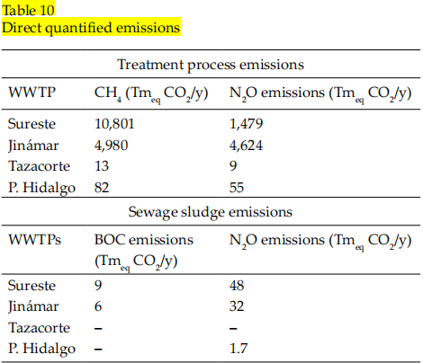 | 西班牙加那利群岛 | 污水处理过程，污泥处置 | IPCC 2006 | 1.2 | Ⅴ | 缺乏本地排放因子，数据可获得性差，季节性变化未考虑 | 142座中选取4座代表性WWTP，采用IPCC排放因子计算
 | 1-2 |  |  | 厂二：13.6438 | 厂二：12.6684 |  |  |  |  | 1 | Ⅴ
 | 6 | Analysis of a wastewater treatment plant for energy consumption and greenhouse gas emissions |  | 0.0274 | 0.124 | 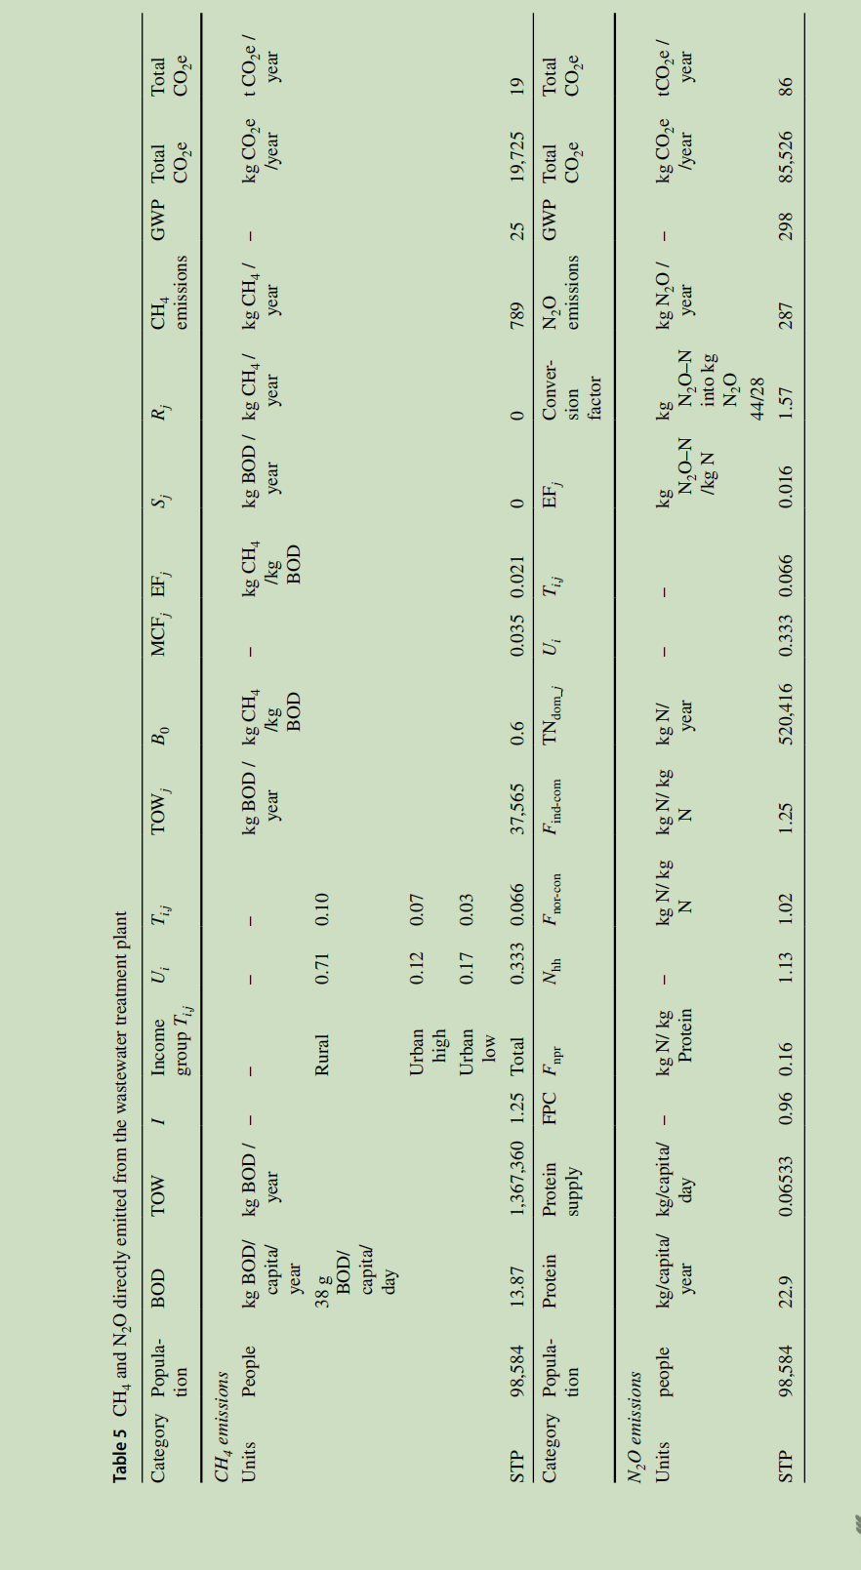 | 印度哈里亚纳邦罗塔克 | 污水处理过程 | IPCC 2019 | 1.9 | Ⅴ | 未考虑N₂O的大气累积，未考虑CH₄回收利用，数据来源单一，未考虑季节性变化 | 一个厂，基于IPCC 2019
 | 10 | Assessing the environmental impacts and greenhouse gas emissions from the common municipal wastewater treatment systems | 9.92 | 0.03 | 0.00136 | 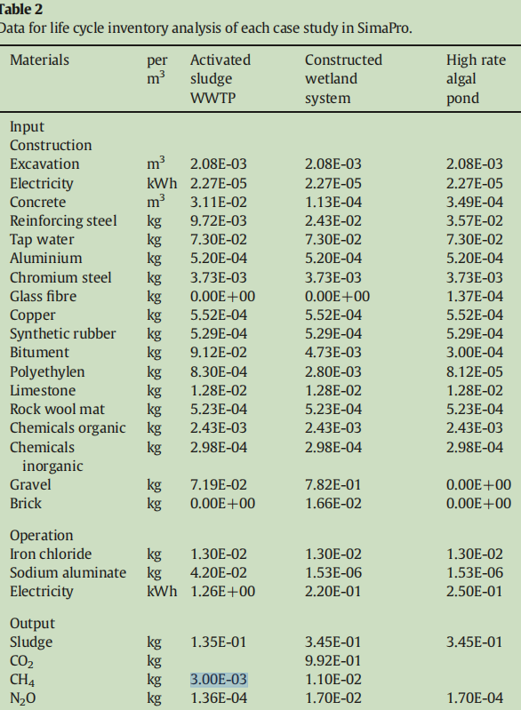 | 西班牙 | 污水处理过程 | IPCC | 0.3 | 低于Ⅴ | 数据来源限制 | 一个厂，采用生命周期评估（LCA） 和IPCC，但此处是IPCC
 | 15 | Conventional and zero liquid discharge treatment plants for textile wastewater through the lens of carbon footprint analysis |  | 3.5 |  | 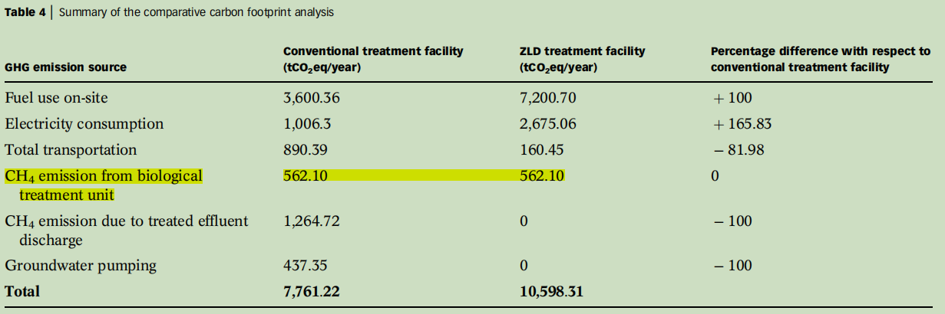 | 印度泰米尔纳德邦蒂鲁普尔地区 | 污水处理过程 | IPCC | 0.44 | 低于Ⅴ | 研究发现， ZLD 处理设施的碳足迹约为传统处理厂的1.36倍。 | 一个厂，某 440 万升 / 日处理规模的纺织废水传统处理厂与零液体排放（ZLD）处理厂的具体温室气体（GHG）排放数据，IPCC计算
 | 20 | Minimization of greenhouse gas emissions from extended aeration activated sludge process |  | 1.5082 | 0.5319 |  | 土耳其西部 | 污水处理过程 | IPCC | 2 | Ⅴ |  | 一个厂，肉类加工废水（高浓度有机废水）
 | 22 | Desempenho energético e pegada de carbono de um sistema de esgotamento sanitário centralizado no nordeste brasileiro | 0.0893 | 3.11 | 2.78 |  | 巴西巴伊亚州 | 污水处理过程、污泥处置 | IPCC 2019 | 4.4 | Ⅴ | 未考虑雨污混流的影响,雨水渗入会稀释有机负荷，影响排放估算的准确性 | 评估一套集中式废水处理系统的运行与维护状况，该系统由三个子系统组成，为巴西东北部36.7万居民提供服务
 | 23 | Whole-system analysis reveals high greenhousegas emissions from citywide sanitation in Kampala,Uganda |  | 27.4 | 4.8 |  | 乌干达坎帕拉市 | 污水处理过程 | 排放因子法 | 3.7 | Ⅴ | 缺乏实测数据验证，未区分不同季节和天气条件 | 城市总排放，IPCC+本地修正
 | 32 | Greenhouse gas emissions from wastewater treatment plants in China: Historical emissions and future mitigation potentials |  | 0.1545 | 1.9206 |  |  | 污水处理过程 | 统计年鉴+IPCC | 19500万立方米/天 |  | 估算方法偏差，排放因子不确定性 | 全国WWTPs，全国总的2020年排放
 | 33 | Quantification of greenhouse gas emission from wastewater treatment plants | 2.0393 | 11.7575 | 0.3834 |  | 加拿大安大略省圭尔夫市 | 污水处理过程 | 排放因子法 | 5.02 | Ⅳ |  | 一座市政污水处理厂
 | 35-1 | Insight into Greenhouse Gases Emissions and Energ yConsumption of Different Full-Scale Wastewater Treatment Plants via ECAM Tool | 朔州某厂：0.742 |  |  |  | 中国 | 污水处理过程 | IPCC | 1.2 | Ⅴ |  | 研究对象：中国朔州、西安、德阳、昆明四个城市的多座不同工艺的市政污水处理厂，以及奥地利 Strass 污水处理厂（作为低碳标杆对比）
 | 35-2 |  |  | 西安某厂：3.2902 |  |  |  |  |  | 16 | Ⅲ
 | 35-3 |  |  | 昆明某厂：104.2623 | 0.4329 |  |  |  |  | 4 | Ⅴ
 | 36 | Minimizing greenhouse gases emissions and energy consumption from wastewater treatment plants via rational design and engineering strategies: A case study in Mashhad, Iran |  | 12.5408 | 0.5918 |  | 伊朗马什哈德市 | 污水处理过程 | IPCC | 8 | Ⅳ |  | 一个厂
 | 39 | Revisiting China's domestic greenhouse gas emission from wastewater treatment: A quantitative process life-cycle assessment |  | 4.8106 | 12.709 |  | 中国 | 污水处理过程 | 排放因子法 | 1606.03万立方米/天 |  | 数据时效性，排放因子不确定性 | 2017 年全国5282座城镇生活污水处理厂总排放
 | 40-1 | Estimating nitrous oxide emissions based on TN discharge from municipal wastewater treatment plants: A case study for the city of Xiamen, China |  |  | 2018年：0.0313 | 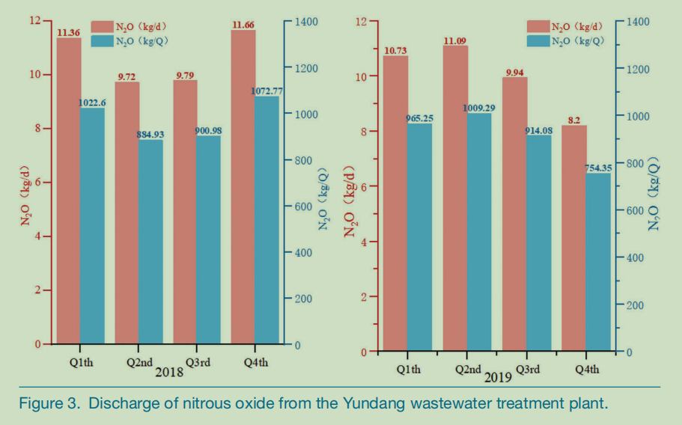 | 福建厦门 | 污水处理过程 | 排放因子法 | 90万立方米/天 |  | 仅针对厦门区域，结论不具备全国普适性 | 厦门市纳入研究的 7 座大中型城镇污水处理厂的 N₂O 直接排放总量
 | 40-2 |  |  |  | 2018年：0.0294
 | 41 | Understanding the greenhouse gas emissions from China’s wastewater treatment plants: Based on life cycle assessment coupled with statistical data |  | 2.27 | 0.56 | 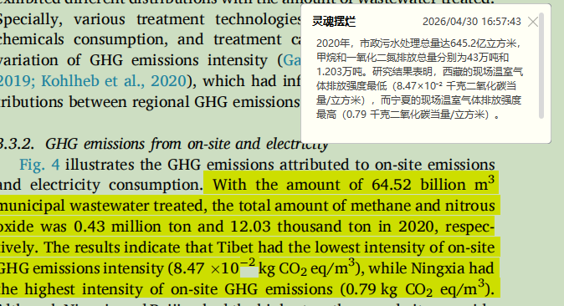 | 中国 | 污水处理过程 | 排放因子法 | 17676.71万立方米/天 |  | 数据精度不足：采用年度均值，未考虑季节动态，精度低于动态模型 | 2020 年全国2769座污水处理厂总排放
 | 44 | Analysis of the Effect of the Use of Food Waste Disposers on Wastewater Treatment Plant and Greenhouse Gas Emission Characteristics |  | 2.1386 | 0.6059 | 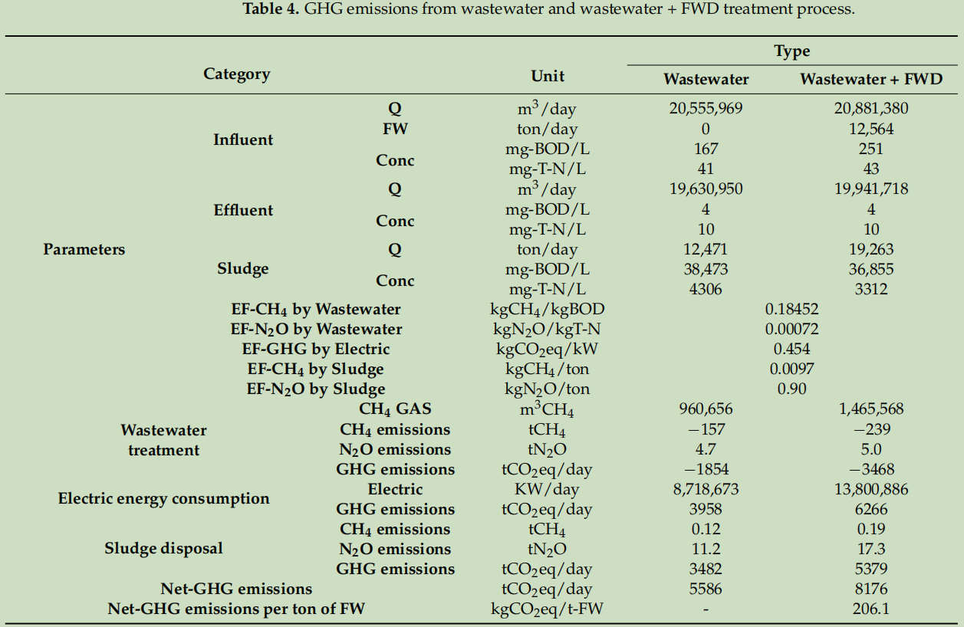 | 韩国 | 污水处理、污泥处置 | IPCC | 2055.5969万立方米/天 |  | 假设所有 WWTP 都配备厌氧消化和污泥焚烧，与实际情况不完全一致；污染物浓度和产生量使用平均值，未考虑时间（早/中/晚）和季节波动；未考虑不同 WWTP 工艺差异；为核算二氧化碳 | 总排放，韩国全国范围内的设计处理能力 ≥ 500 m3/天的污水处理厂，共 679 座。
 | 48 | Carbon Emission Accounting and the Carbon Neutralization Model for a Typical Wastewater Treatment Plant in China |  | 1.93 | 5.4 |  | 北京 | 污水处理过程、污泥处置 | 排放因子法 | 100 | Ⅱ |  | 一座污水处理厂
 | 55-1 | A novel carbon emission evaluation model for anaerobic-anoxic-oxic urban sewage treatment |  |  | 0.59 | 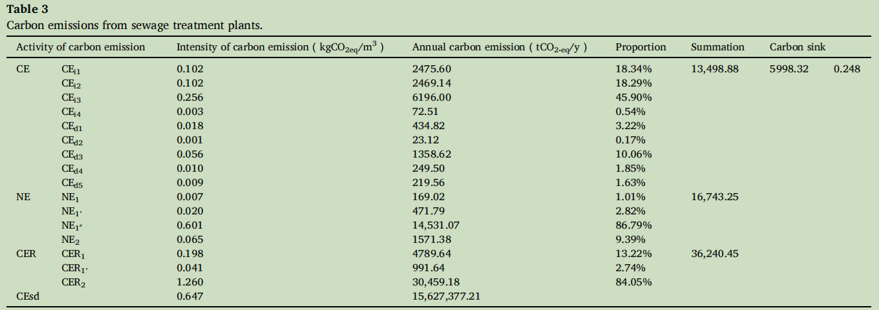 | 山东 | 污水处理过程，污泥处置 | 排放因子法 | 7.29 | Ⅳ | 非 CO₂ 气体的监测数据不足，未考虑季节性温度对排放因子的影响 | 一座，现场运行数据（山东某AAO污水处理厂 2020 年全年的实际运行数据） + 文献排放因子 + 模型计算，N2O完全由排放因子法计算
 | 56-1 | Performance of wastewater treatment plants in emission of greenhouse gases | 好氧型：4.4 | 好氧型：3.6 | 好氧型：5.3 | 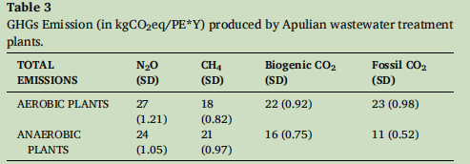 | 意大利 | 污水处理过程 | 排放因子法 | 平均0.15 | 低于Ⅴ | 数据缺失，IPCC排放因子不确定性大 | 此处为均值，普利亚大区（Apulia）的 183座污水处理厂，其中：140座采用好氧消化工艺（污泥处理）43座采用厌氧消化工艺
 | 56-2 |  | 厌氧型：3.1 | 厌氧型：4.0 | 厌氧型：4.6 |  |  |  |  | 平均1.16 | Ⅴ
 | 62-1 | A Comparative Study of Carbon Emissions from Industrial and Domestic Wastewater Treatment Plants under the Background of Carbon Neutralization |  | 生活：6.42 | 生活：5.01 | 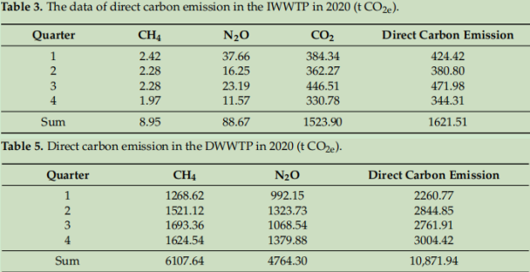 | 陕西 | 污水处理过程 | 排放因子法 | 3 | Ⅴ |  | 一座生活污水处理厂，一座工业污水处理厂
 | 62-2 |  | 工业：2.28 | 工业：0.0134 | 工业：0.133
 | 64-1 | Tofu wastewater as a carbon source flowing into municipal wastewater treatment plants for reductions of costs and greenhouse gas emissions |  | 豆腐厂：0.4082 | 豆腐厂：0.5984 | 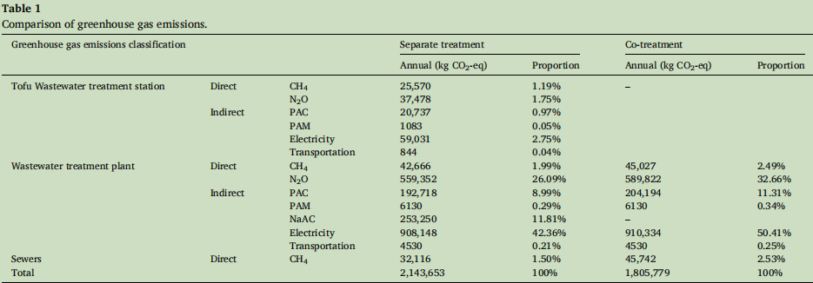 | 中国 | 污水处理过程 | 排放因子法 | 0.17 | 低于Ⅴ |  | 线路一：豆腐厂废水处理达标后接入市政污水处理厂，产生两个排放数据 线路二：豆腐厂豆腐废水作为碳源直接加到市政污水处理厂，共处理
 | 64-2 |  |  | 市政：0.0584 | 市政：0.7662 |  |  |  |  | 2 | Ⅴ
 | 64-3 |  |  | 共处理：0.0617 | 共处理：0.808 |  |  |  |  | 2 | Ⅴ
 | 65 | Mitigating greenhouse gas emissions from municipal wastewater treatment in China |  | 0.216 | 0.91 | 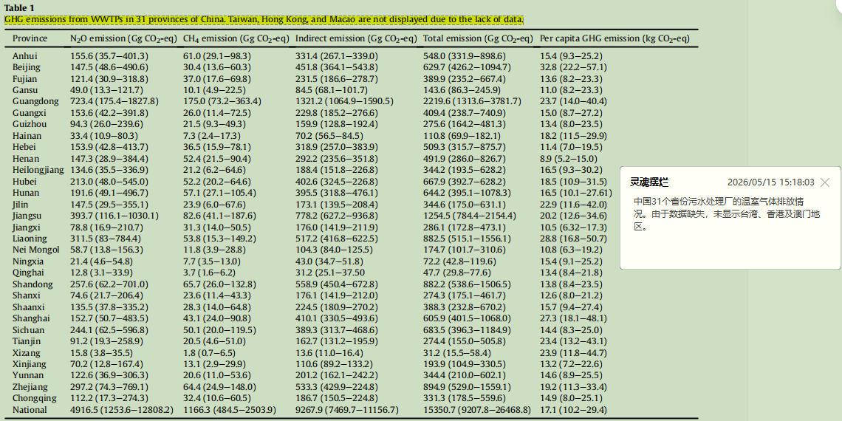 | 中国 | 污水处理过程 | 排放因子法 | 全国2020年总处理水量约540亿m3 |  | 仅覆盖 70% 的污水厂和 55% 的水量，通过校正因子调整，可能引入误差，GHG排放因子来自文献，直接CO2未计入 | 中国31个省 的3444座市政污水厂
 | 66-1 | Compensatory measures to reduce GHGs in wastewater treatment plants in Southern Italy | 当前：3.9 | 当前：4.27 | 当前：5.04 | 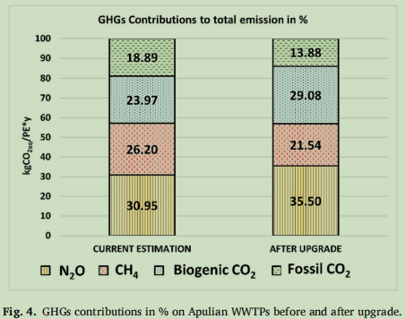 | 意大利 | 污水处理过程 | 排放因子法 | 0.85 | 低于Ⅴ | 数据为五年平均值，未考虑年际波动，放因子来自文献，部分为IPCC默认值 | 均为平均值，意大利Apulia地区183座污水厂2018–2022年五年平均值
 | 66-2 |  | 升级后：3.62 | 升级后：2.62 | 升级后：4.32
 | 73 | Achieving carbon neutrality in Shanghai’s municipal wastewater treatment sector requires coordinated water conservation and technical improvement |  | 0.424 | 0.946 |  | 上海 | 污水处理、污泥处置 | 排放因子法 | 2020年全市总处理能力840万立方米/天 |  |  | 上海市46 座市政污水厂
 | 77 | Carbon footprint analysis of advanced biological wastewater treatment plant |  | 18 | 7.17 |  | 土耳其 | 污水处理过程 | 排放因子法 | 1.3 | Ⅴ | 仅用IPCC默认排放因子，未现场实测 | 土耳其Erzurum先进生物处理厂
 | 81 | Tracking China’s methane emissions from wastewater: Inventories, driving forces, and mitigation potential |  | 9.25 |  |  | 中国 | 污水处理过程 | 排放因子法 | 2020年全国污水处理量（工业+生活）为811.3亿立方米 |  | 排放因子不确定性，各省处理工艺不同，EF可能变化，BOD 数据缺乏，只核算了CH4 | 中国31个省（自治区、直辖市）的废水CH4排放清单（2000-2020 年），驱动因素，以及2050年减排潜力情景分析，2020年全国总排放2681Gg，其中工业污水处理厂1603.238Gg，生活污水处理厂809.662Gg
 | 84 | Optimization of Greenhouse Gas Accounting Methods for Wastewater Treatment Plants in East Chinese Regions: A Comparative Analysis of IPCC and Group Standards Based on 49 Plants in Shandong Province |  | 1.25 | 0.47 |  | 山东 | 污水处理过程 | 排放因子法 | 共221.4 万m3/d |  | 固定排放因子无法反映不同工艺之间的排放差异，未核算CO2 | 49座位于山东省的城镇污水处理厂
 | 85-1 | Estimation of greenhouse gas emission from biological wastewater treatment plants | 0.182 | 0.067 | 0.079 |  | 加拿大 | 污水处理过程 | 排放因子法 | 14.6 | Ⅲ | 排放因子基于 IPCC 默认值，可能与实际存在偏差 | 计算了Plant A（BAF工艺）和Plant B（AS工艺）连续三年的直接排放
 | 85-2 |  | 0.144 | 0.078 | 0.178
 | 85-3 |  | 0.179 | 0.058 | 0.082
 | 85-4 |  | 0.244 | 0.055 | 0.143 |  |  |  |  | 4.75 | Ⅴ
 | 85-5 |  | 0.217 | 0.044 | 0.16
 | 85-6 |  | 0.248 | 0.048 | 0.189
 | 86 | Research on Carbon Emission Accounting of Municipal Wastewater Treatment Plants Based on Carbon Footprint |  | 0.2786 | 3.3275 | 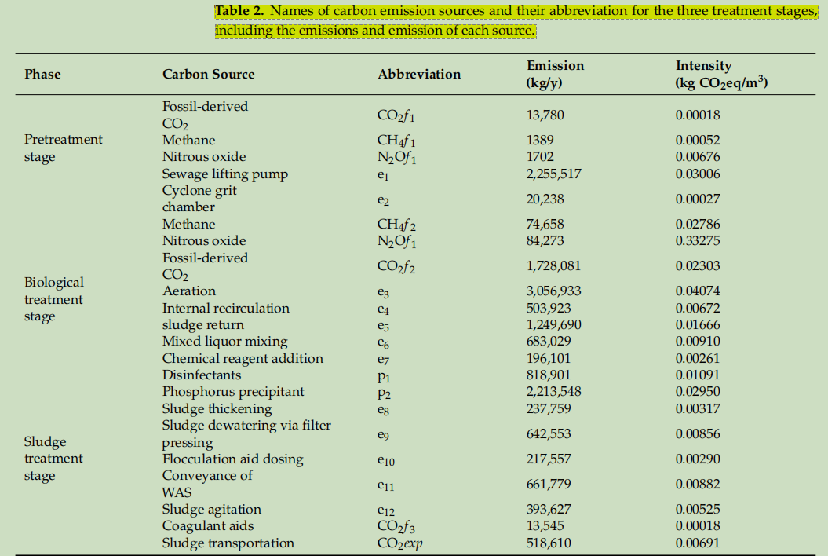 | 湖南 | 污水处理过程 | 排放因子法 | 20 | Ⅲ |  | 湖南省一座采用AAO工艺的市政污水处理厂
 | 96 | Reduction of energy consumption and greenhouse gas emissions in wastewater treatment plant: A case study of utilizing anaerobic sludge digestion |  |  | 27.53 |  | 台湾 | 污水处理过程 | IPCC | 服务人口：32000 |  | 仅基于理论计算，未实测 GHG 排放 | 台湾清水服务区污水处理厂（高速公路休息区）
 | 99 | Synergistic strategies for pollution and carbon emission reduction in China's wastewater treatment: A comprehensive tiered assessment and benchmarking framework |  | 0.61 | 1.72 | 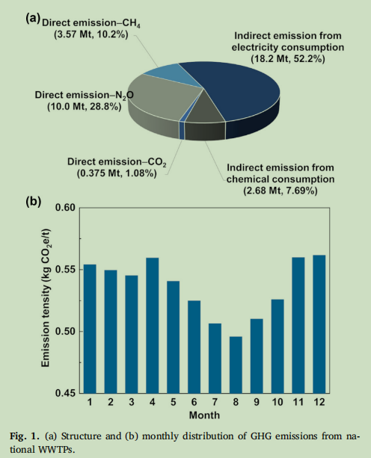 | 中国 | 污水处理过程 | 排放因子法 | 2019年总水量 583 亿m3 |  | 排放因子基于文献，存在不确定性 | 基于全国2232座处理规模>2 万 m³/d 的污水厂2019年月度运行数据
 | 100 | Carbon Emission Characteristics and Low-Carbon Operation Evaluation of Some Wastewater Treatment Plants in East China: An Empirical Study Based on Actual Production Data |  | 0.64 | 0.69 |  | 中国 | 污水处理过程 | 排放因子法 | 总规模 4.48 × 106 m3/d |  | 假设排放因子恒定，未考虑时空变异性 | 基于2024年98座污水厂的实际运行数据，建立了高精度碳核算框架
 | 101-2 | Assessing Greenhouse Gas Emission Factors in Wastewater Treatment |  | 0.645 | 1.135 |  | 中国 | 污水处理过程 | 排放因子法 | 4 | Ⅴ |  | 对污水厂A进行了实测，对污水厂B采用经验值估算
 | 102 | Operational data-based greenhouse gas analysis for wastewater and sludge treatment at a megacity level |  | 0.146 | 0.375 | 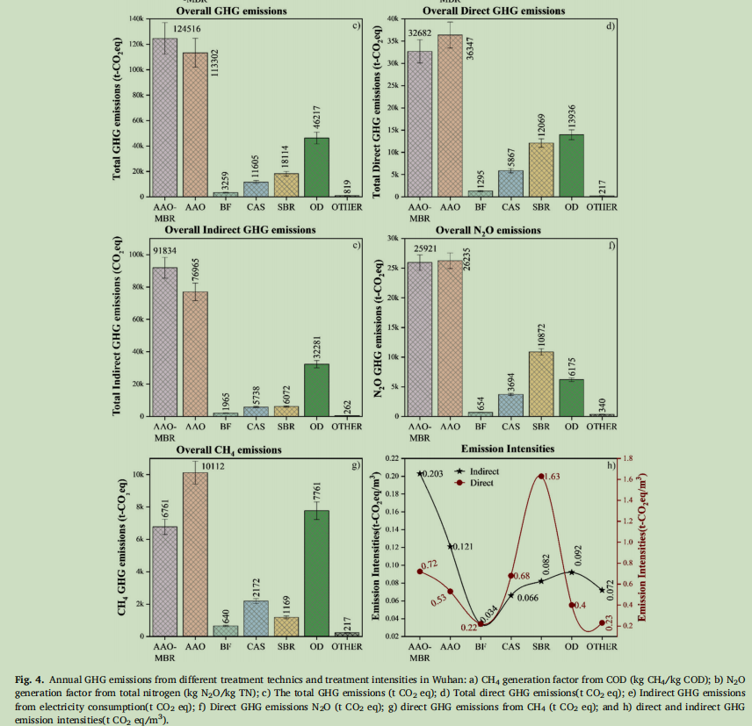 | 武汉 | 污水处理过程 | 排放因子法 | 总处理能力 5.4 × 106 m3/d |  | 生物源CO2被排除在外，可能低估总排放，缺乏现场实测条件 | 基于武汉市30座污水厂的实际运行数据
 | 104-1 | Greenhouse gas emission reduction strategies for petrochemical wastewater treatment: Life cycle assessment of retrofitting scenarios |  | 0.187 |  |  | 中国 | 污水处理、污泥处置 | 排放因子法 | 30 | Ⅱ | 采用排放因子法，缺乏现场连续监测数据 | 中国东部某石化废水处理厂，处理高浓度有机废水及生活污水
 | 105 | Unveiling the seasonal variations in greenhouse gas emissions from a representative full-scale swine farm’s wastewater treatment system via life cycle assessment |  | 395.7 | 1000.4 |  | 广东 | 污水处理，人工湿地，尾水排放 | 排放因子法 | ＞0.04 | 低于Ⅴ | 未进行甲烷和氧化亚氮的原位直接监测，排放因子来源于文献和默认值，未完全本地化 | 一座养猪场的废水处理系统
 | 107-1 | A multi-objective evaluation of wastewater treatment process from the perspectives of environment, carbon footprint and economy | 2.613 | 0.924 | 9.54 |  | 山东 | 污水处理过程 | 排放因子法 | 2 | Ⅴ |  | 一座污水处理厂，对比两种不同工艺，氧化沟和A2O
 | 107-2 |  | 3.193 | 0.252 | 2.12
 | 115-1 | Methane emissions monitoring at wastewater treatment plants in Europe and Australia |  | 3.5 |  | 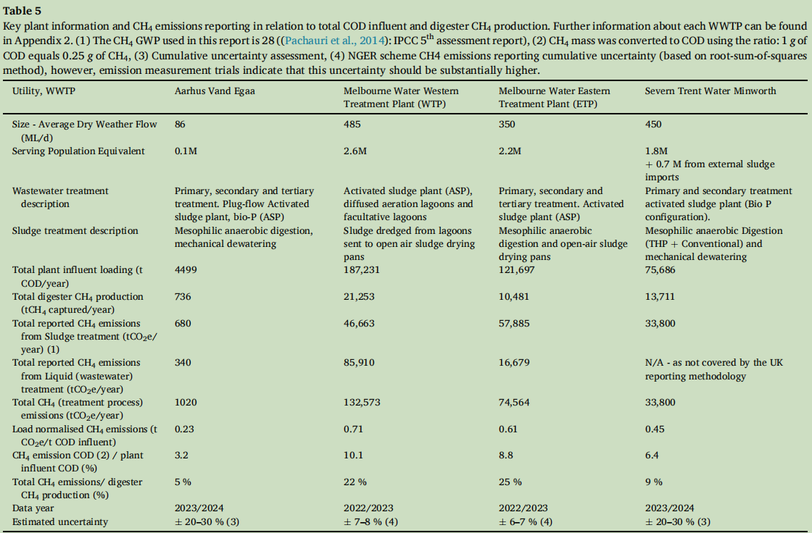 | 丹麦、澳大利亚、英国 | 污水处理过程 | IPCC | 0.8 | 低于Ⅴ | 各报告方法（IPCC、丹麦、澳大利亚、英国）使用不同的排放因子，导致横向比较困难，仅核算了CH4 | 丹麦、澳大利亚、英国的4个污水处理厂
 | 115-2 |  |  | 42.7 |  |  |  |  |  | 8.5 | Ⅳ
 | 115-3 |  |  | 58.4 |  |  |  |  |  | 3.5 | Ⅴ
 | 115-4 |  |  | 18.5 |  |  |  |  |  | 5 | Ⅴ
 | 118 | Quantifying the spatiotemporal characteristics and driving mechanisms of greenhouse gas emissions from the wastewater treatment sectors in Chinese cities |  | 0.8 | 0.9 |  | 中国 | 污水处理，污泥处置，尾水排放 | 排放因子法 | 文中未明确 |  | 排放因子基于文献和默认值，存在不确定性，未考虑季节波动对排放的影响 | 基于全国7448座污水处理厂的运行数据（2010–2019年），采用IPCC方法和国家技术指南，估算了CH4、N2O和间接CO2排放，此处为均值
模型法 | 9 | Greenhouse gas emission estimation from municipal wastewater using a hybrid approach of generative adversarial network and data-driven modelling | 2.0023±0.9973 | 0.0192±0.0117 | 0.0673±0.0358 |  | 加拿大 | 污水处理过程 | 模型 | 12 | Ⅲ | 数据规模有限，GAN生成数据质量依赖原始数据，模型适用范围有限，未考虑季节性极端情况，优化结果的可行性需验证 | 一个厂，生成对抗网络、非线性回归模型、遗传算法优化
 | 34 | Analyzing greenhouse gas emissions from municipal wastewater treatment plants using pollutants parameter normalizing method：a case study of Beijing |  | 0.5493 | 0.5306 |  | 北京 | 污水处理过程 | 统计年鉴+污染物参数归一化法 | 474.8万立方米/天 |  | 排放因子的不确定性，样本代表性（以38座厂代表全北京污水处理厂） | 38座污水处理厂承担了北京市76%的污水处理量，文中记算的是北京所有厂的总排放
 | 45 | Comprehensive analysis of greenhouse gas emissions and emission factors in a Korean domestic wastewater treatment plant: Insights into mechanisms and pathways for climate change mitigation |  | 0.7074 | 0.4883 | 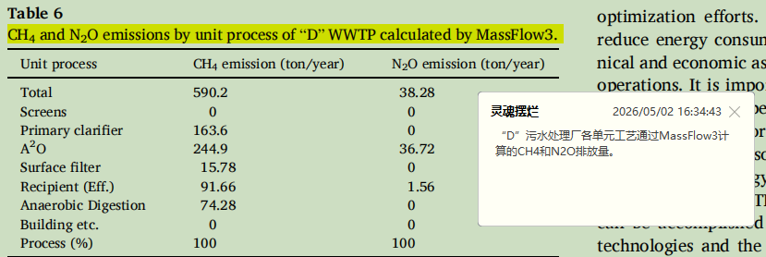 | 韩国 | 污水处理过程 | 模型 | 64.7 | Ⅰ | MassFlow3 模拟数据与实际测量存在差异 | 一座市政污水处理厂，运用MassFlow3 进行模拟计算
 | 52 | Improvement of air flowrate distribution in the nitrification reactor of the waste water treatment plant by effluent quality, energy and greenhouse gas emissions optimization via artificial neural networks models | 0.0199 |  | 0.005 | 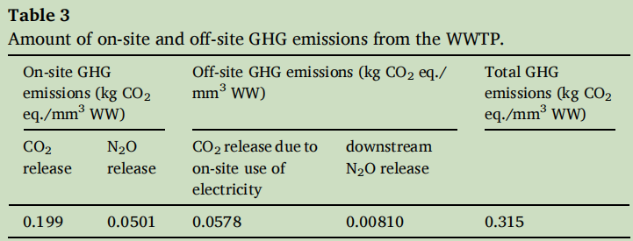 | 罗马尼亚 | 污水处理过程 | 模型：神经网络 | 42万人口当量 |  |  | 使用神经网络对改污水处理厂进行预测
 | 69 | Modeling greenhouse gas emissions from biological wastewater treatment process with experimental verification: A case study of paper mill |  | 1.85 | 0.628 |  | 中国 | 污水处理过程 | 模型 | 2.4 | Ⅴ | CH4因回收未计入，可能低估总排放 | 某造纸厂的污水厂，同时建立计算模型（ASM1质量平衡）和实验模型（溶解气体+传质），互相验证
 | 70 | Assessment and optimization of wastewater treatment plant in terms of effluent quality, energy footprint, and greenhouse gas emissions: An integrated modeling approach |  | 1.09 | 0.019 |  | 韩国 | 污水处理过程 | 模型 | 12.2 | Ⅲ | 模拟基于稳态条件，未考虑日内和季节波动 | 一座 A2O 工艺污水厂，集成建模
 | 93 | Minimising greenhouse gas emissions from small and medium-sized wastewater treatment plants | 6.27 | 0.014 | 20.47 | 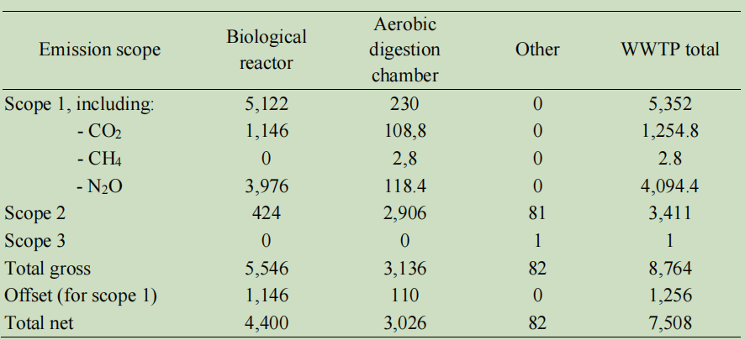 | 波兰 | 污水处理过程 | 模型 | 0.2 | 低于Ⅴ |  | 基于观测数据，使用GPS-X工具，使用Mantis3数学模型模拟实际条件，好氧消化，甲烷低
 | 95 | Flexible Carbon Source Regulation for Mitigating Greenhouse Gas Emissions in Full-Scale Wastewater Treatment |  | 0.0088 | 1.365 | 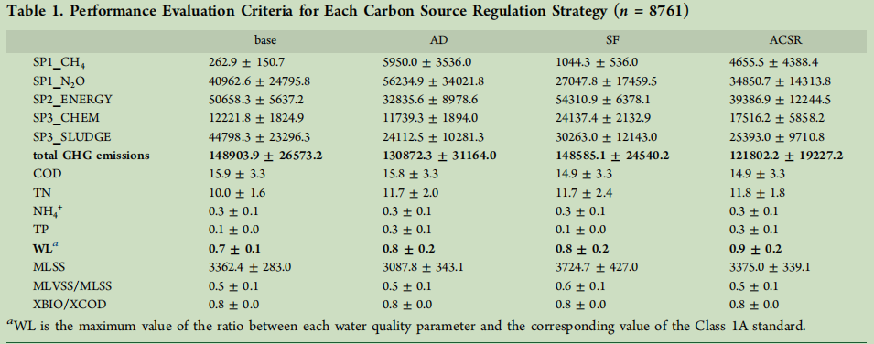 | 河南 | 污水处理过程 | 模型 | 30 | Ⅱ | 仅监测了夏冬两季，未覆盖全年气候变异，直接 GHG 测量仅限曝气池，其他单元排放通过模型估算，模型参数需要本地化校准 | 一座采用AAO工艺的全规模污水处理厂，使用全厂模型
 | 112 | Fugitive methane emissions from full-scale wastewater treatment plants: A plant-wide model |  | 2.72 |  |  | 加拿大 | 污水处理、污泥处置 | 模型 | 40 | Ⅱ | 模型依赖数据质量和频率 | 通过全厂动态模型（基于SUMO软件）预测了该厂CH4的直接排放
实测 | 7-1 | Environmental performances of the wastewater treatment plants: Green Index | 八月份市政WWTP：0.0137 |  | 36.6014 | 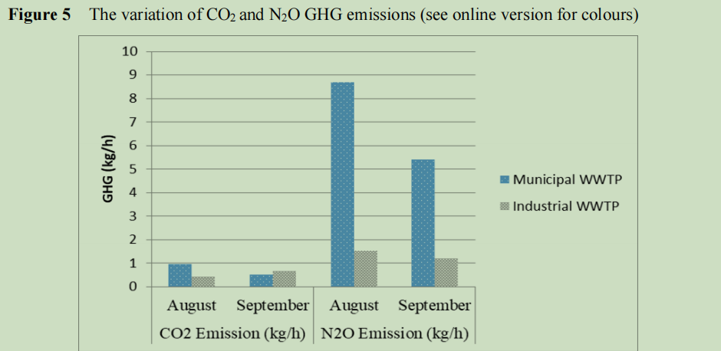 | 土耳其 | 污水处理过程 | 封闭室法 + 便携式多气体分析仪 | 1.7 | Ⅴ | 监测周期短，封闭室法局限，样本少，未测CH4 | 通过封闭室法使用排放隔离通量室和Drager X–Am 5000型便携式多气体分析仪进行测量
 | 7-2 |  | 九月份市政WWTP：0.0072 |  | 22.7181
 | 7-3 |  | 八月份工业WWTP：0.0252 |  | 27.3564 |  |  |  |  | 0.4 | 低于Ⅴ
 | 7-4 |  | 九月份工业WWTP：0.0395 |  | 21.456
 | 12 | Ground-based remote sensing of CH4 and N2O fluxes from a wastewater treatment plant and nearby biogas production with discoveries of unexpected sources |  | 1.404—1.544 均值：1.474 | 1.866—2.372 均值：2.086 | 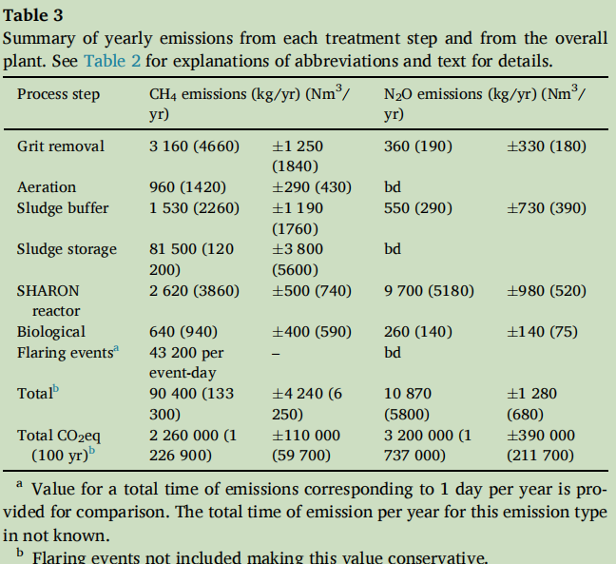 | 瑞典 | 污水处理过程 | 实测 | 4.2 | Ⅴ | 遥感方法依赖气象条件，沼气厂测量不系统，监测时间短，污泥储存排放的推算基于拟合模型，无法区分生物源和化石源CO2 | 一个厂，新型中红外地面遥感技术，结合高光谱相机
 | 13-1 | Estimation of greenhouse gas and odour emissions from a cold region municipal biological nutrient removal wastewater treatment plant | 冬季：4.8526 | 冬季：0.0589 | 冬季：0.1025 | 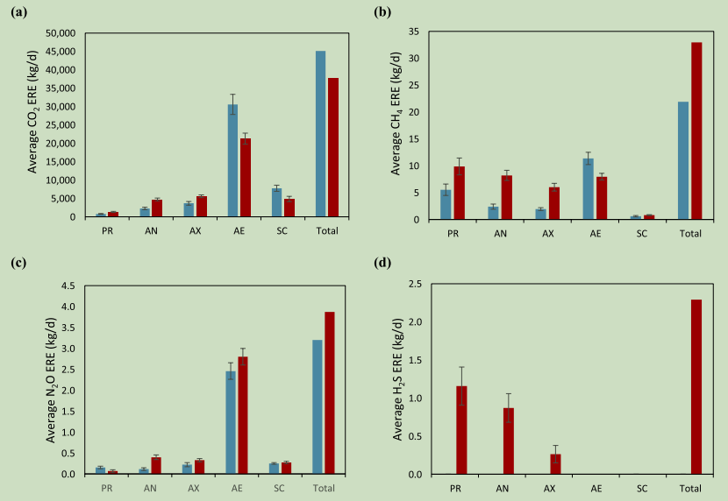 | 加拿大萨斯卡通市 | 污水处理过程 | 实测 | 9.3 | Ⅳ | 实验室模拟与实际偏差，季节代表性有限，未测量所有潜在排放点，NH₃ 检测限问题 | 一个厂，模拟实验结合实采，再外推至全厂，气相色谱，便携分析仪
 | 13-2 |  | 夏季：4.0639 | 夏季：0.0887 | 夏季：0.124
 | 16 | Minimizing greenhouse gas emissions of an industrial wastewater treatment plant in terms of water–energy nexus | 0.3341 | 3.0139 |  |  | 土耳其的尚勒乌尔法省 | 污水处理过程 | 实测，密闭室法 | 0.6 | 低于Ⅴ |  | 一座工业废水处理厂
 | 24 | Estimation of methane emission from an urban wastewater treatment plant applying inverse Gaussian model |  | 0.0136 |  | 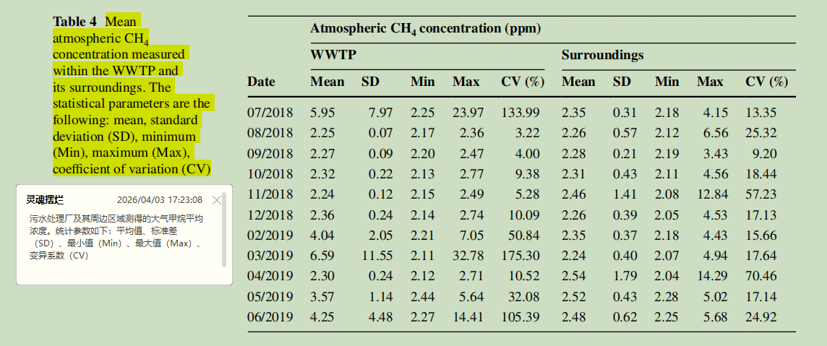 | 阿根廷坦迪尔市 | 污水处理过程、污泥处置 | 实测，现场采样+气相色谱法 | 3.7 | Ⅴ | 采样时间不同步，仅考虑了CH4，未区分各处理单元的具体贡献 | 研究对象：一个 城市污水处理厂（WWTP） 及其周边区域
 | 25-1 | Economic performance index assessment of an industrial wastewater treatment plant in terms of the European Green Deal: effect of greenhouse gas emissions | 曝气池：0.001 | 曝气池：0.0017 | 曝气池：0.0057 | 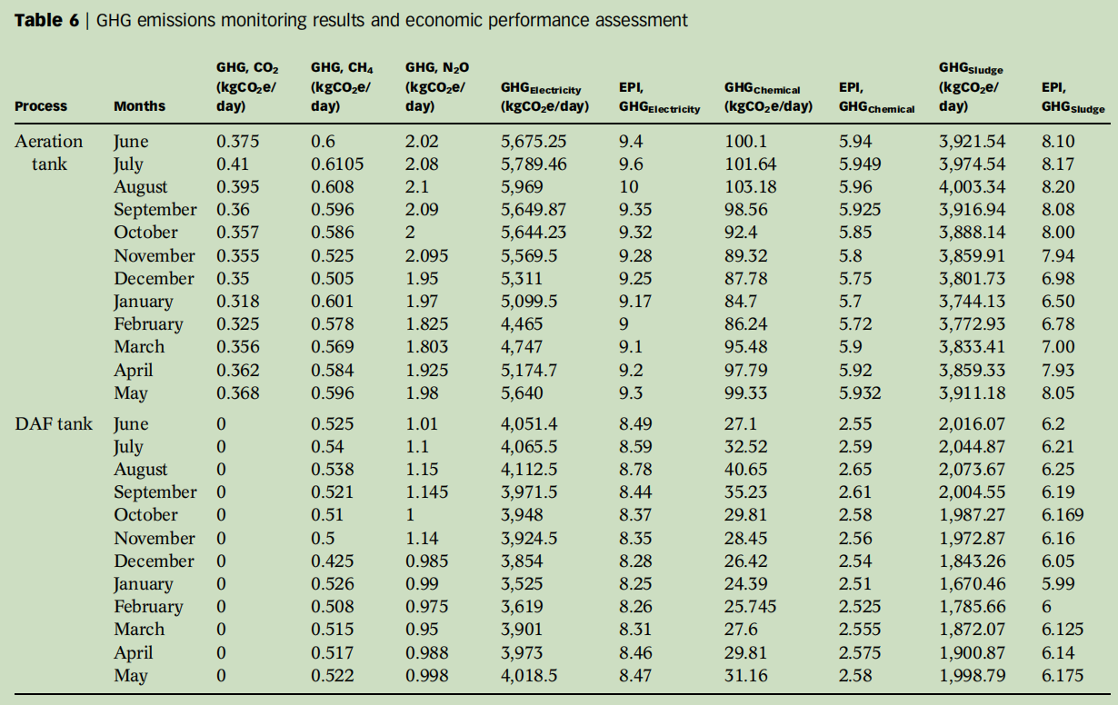 | 土耳其 | 曝气池，溶气气浮池（DAF） | 实测，通量箱+气相色谱法 | 0.35 | 低于Ⅴ |  | 单个处理单元，而非全厂，一个工业废水处理厂，处理 乳制品行业 废水，采用 延时曝气活性污泥法，处理能力 600 吨/天 原奶加工废水。
 | 25-2 |  |  | DAF池：0.0014 | DAF池：0.003
 | 28 | Multipoint characterization of the emission of odour, volatile organic compounds and greenhouse gases from a full-scale membrane-based municipal WWTP |  | 0.1186 | 0.891 |  | 西班牙巴塞罗那 | 污水处理过程 | 通量箱法+仪器分析 | 3.3 | Ⅴ | 需要更广泛采样，未提及CO₂核算 | CH4：气相色谱-火焰离子化检测器（GC-FID） N2O：气相色谱-电子捕获检测器（GC-ECD）
 | 46-1 | Experimental and statistical modeling of the effect of process modification and wastewater characterization on greenhouse gas emissions for a dairy industry wastewater treatment plant: A minimization approach |  | DAF池：143.4 | DAF池：2725.5 | 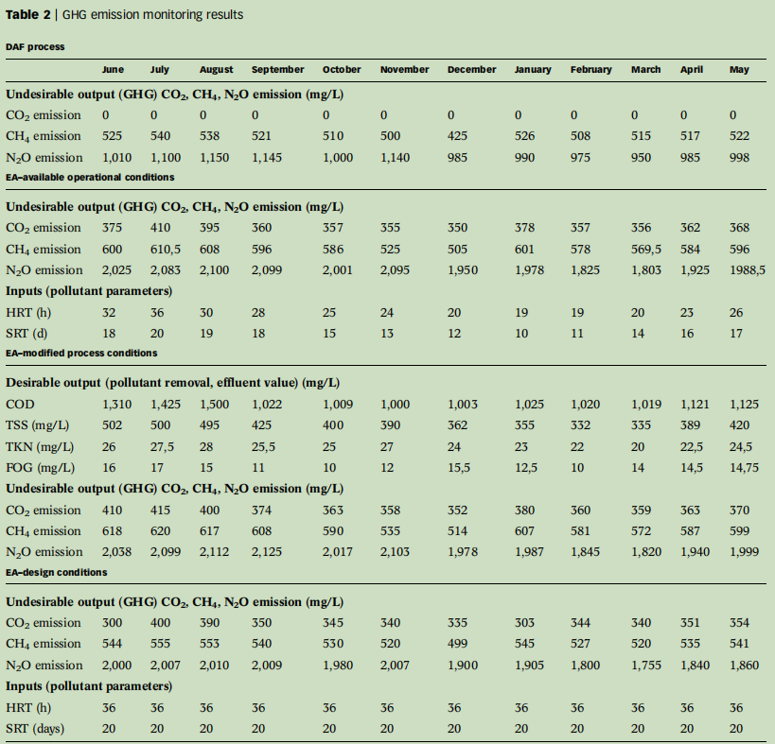 | 土耳其 | 污水处理过程 | 实测 | 文中未提及 |  | 监测点有限，测量未覆盖全厂 | 单个处理单元，而非全厂（乳制品工业废水处理厂），通量室法采样，气相色谱测量，DAF(溶气气浮池),EA（延时曝气池）
 | 46-2 |  | EA池：3.69 | EA池：162.9 | EA池：5271.9
 | 50 | Carbon footprint of a conventional wastewater treatment plant: An analysis of water-energy nexus from life cycle perspective for emission reduction | 0.129 | 0.03 | 0.013 |  | 重庆 | 污水处理过程 | 实测 | 6 | Ⅳ | 仅监测 4 个月份，未覆盖全年季节、水质、负荷波动 | 漂浮箱法+GC，四个月份的均值（一年四季），一座市政污水处理厂
 | 51 | Underestimation of Sector-Wide Methane Emissions from United States Wastewater Treatment |  | 2.39 |  |  | 美国 | 污水处理过程 | 实测 | 504.22万立方米/天 |  | 仅监测白天数据，存在日间偏差，仅测量CH4 | 贝叶斯推断法和移动实验室观测，64个市政污水处理厂均值
 | 57-1 | More applicable quantification of non-CO2 greenhouse gas emissions from wastewater treatment plants by on-site plant-integrated measurements |  | 单元法：0.163 | 单元法：0.021 |  | 广州 | 污水处理过程 | 实测 | 1.9 | Ⅴ | 全厂集成法为短期监测 | ，一座，运用两种不同方法进行对比单元法（直接测）和全厂集成法（测排气口，减去背景值
 | 57-2 |  |  | 全厂集成法：0.56 | 全厂集成法：0.176
 | 58 | Novel extended hybrid tool for real time control and practically support decisions to reduce GHG emissions in full scale wastewater treatment plants | 0.0305 | 0.0046 | 0.0147 |  | 意大利 | 污水处理过程 | 实测 | 8.7 | Ⅳ | 不能直接推广到其他污水厂，数据依赖性 | 一座，使用浮箱连接气体分析仪，连续监测9天（冬季）
 | 59-1 | Source of Methanogens and Characteristics of Methane Emission in Two Wastewater Treatment Plants in Xi’an |  | 工艺一：0.3186 |  |  | 西安 | 污水处理过程 | 实测 | 10 | Ⅳ | 采样频率为每周一次，可能无法捕捉短期波动，仅监测了甲烷 | 使用表面排放隔离通量箱+GC对采取不同工艺（奥贝尔氧化沟和A/A/O）的两座污水处理厂进行甲烷测量
 | 59-2 |  |  | 工艺二：0.0567 |  |  |  |  |  | 25 | Ⅱ
 | 60 | Releasing characteristics and influencing factors analysis of nitrogen-containing gaseous pollutants in wastewater treatment plants with sequencing batch reactor process |  | 0.084 |  |  | 北京 | 污水处理过程 | 实测 | 1.2 | Ⅴ | 现场监测周期较短，未涵盖全年季节变化，仅监测了CH4 | 北京市某SBR工艺污水厂，使用通量箱法采+GC测量
 | 68 | Complete long-term monitoring of greenhouse gas emissions from a full-scale industrial wastewater treatment plant with different cover configurations |  | 0.139 | 0.499 |  | 上海 | 污水处理过程 | 实测，通量箱+气相色谱法 | 4 | Ⅴ | 每月采样一次，可能无法捕捉日内和短期波动，未检测CO2 | 上海一座工业污水厂（A/O 工艺） 14 个月（2022.10–2023.11）的月度实测数据
 | 75-1 | Quantifying Methane Influx from Sewer into Wastewater Treatment Processes |  | 北京厂：1.17 |  |  | 中国 | 污水处理过程 | 实测 | 文中未明确 |  |  | 中国6座A2O工艺污水厂，重点北京和贵阳，分区臭气收集系统进行气体收集，GC测样
 | 75-2 |  |  | 贵阳厂：0.1
 | 78 | Development and validation of an off-gas tool for oxygen transfer efficiency and N2O emission monitoring in wastewater treatment |  |  | 0.1029 |  | 葡萄牙 | 污水处理过程 | 实测 | 0.6 | 低于Ⅴ | 仅监测N2O，验证仅在一种操作条件下进行 | 开发并验证off-gas工具，同时监测氧转移效率（OTE）和N2O排放。应用在该实际污水厂
 | 80 | Characteristics and key driving factors of nitrous oxide emissions from a full-scale landfill leachate treatment system |  |  | 2444 |  | 厦门 | 污水处理过程 | 实测 | 0.16 | 低于Ⅴ | 仅测量 N2O | 垃圾渗滤液处理厂，远高于市政污水处理厂，反映了渗滤液处理的强温室效应，静态箱法+气体流量法+顶空法
 | 83 | Greenhouse Gas Emissions from a Full-Scale Vermifilter for Sewage Treatment: Effects of Seasonality and Sewage Parameters | 0.71 | 0.26 | 0.68 |  | 智利 | 污水处理过程 | 实测 | 0.016 | 低于Ⅴ |  | 对一座全规模蚯蚓滤池（VF）的直接排放进行了实地监测，静态箱+GC
 | 89 | Greenhouse Gas Mass-Balance in Conventional Activated Sludge Wastewater Treatment: A Case Study in Mexico for Developing Countries | 0.974 | 0.111 |  |  | 墨西哥 | 污水处理过程 | 实测 | 0.6 | 低于Ⅴ | 未测N2O，采样次数有限，可能不反映长期动态 | 一座传统活性污泥（CAS）污水处理厂，2021年五次采样，使用便携式GHG分析仪和浮箱法
 | 91 | Comprehensive assessment, intelligent prediction, and precise mitigation strategies for greenhouse gas emissions in full-scale wastewater treatment plants |  | 8.42 | 3 |  | 北京 | 污水处理过程 | 实测 | 60 | Ⅰ | 未测CO2 | 一座污水处理厂，此处为峰值静态箱+气袋采样，气相色谱分析
 | 92 | Resolving the facility-specific increase of local greenhouse gas concentrations by an industrial wastewater treatment plant | 3.481 | 0.214 | 0.228 |  | 上海 | 污水处理过程 | 实测 | 3.4 | Ⅴ |  | 一座工业污水处理厂（处理工业废水为主，少量生活污水），采样+GC，监测12个月，取平均值
 | 97 | System assessment and multivariate analysis of greenhouse gas emission dynamics in Anaerobic-Anoxic-Oxic wastewater treatment systems |  | 0.0898 | 0.1368 | 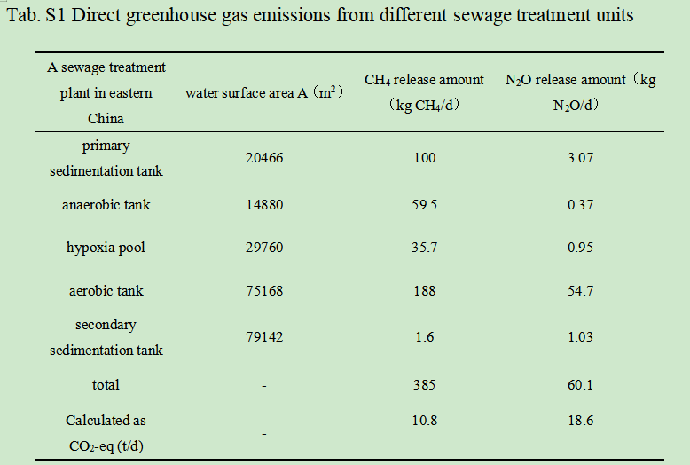 | 中国 | 污水处理过程 | 实测 | 120 | Ⅰ | 监测期仅覆盖夏秋冬三季，缺乏春季数据，溶解气体计算基于亨利定律，可能存在偏差，未考虑污泥处理单元的排放 | 一座污水处理厂，现场浮罩法，连续监测（7月至次年1月），每月多次采样，气样用气相色谱分析
 | 101-1 | Assessing Greenhouse Gas Emission Factors in Wastewater Treatment |  | 0.304 | 0.343 |  | 中国 | 污水处理过程 | 实测 | 60 | Ⅰ |  | 对污水厂A进行了实测，对污水厂B采用经验值估算
 | 113-1 | Improving the accuracy of greenhouse gas accounting for wastewater treatment plants: seasonal differences must not be overlooked |  | 0.7 | 0.6 |  | 京津冀 | 污水处理、污泥处置 | 实测 | 文中未明确 |  | 浮箱法对N₂O的捕捉可能低估（尤其在好氧段），每个季节仅采样一次，未能完全捕捉季内波动 | 通过长期（2023年3–12月）现场采样，测量了京津冀地区4座AAO工艺污水厂的CH4和N2O直接排放通量，浮箱法+GC
 | 113-2 |  |  |  | 0.024
 | 113-3 |  |  |  | 0.09
 | 113-4 |  |  |  | 0.043
 | 116 | Spatially explicit process-resolved fluxes and microbial drivers: Linking community succession to greenhouse gas emissions from full-scale industrial wastewater treatment |  | 13.8 | 0.23 |  | 河北 | 污水处理过程 | 实测 | 0.35 | 低于Ⅴ | 监测仅在夏季进行，未覆盖全年季节性变化，静态箱法可能受限于空间代表性 | 河北某制革废水处理厂（工业废水），浮箱法+GC
混合法 | 55-2 | A novel carbon emission evaluation model for anaerobic-anoxic-oxic urban sewage treatment | 0.86 | 5.7 |  |  | 山东 | 污水处理过程，污泥处置 | 模型+排放因子法 | 7.29 | Ⅳ | 非 CO₂ 气体的监测数据不足，未考虑季节性温度对排放因子的影响 | 一座，现场运行数据（山东某AAO污水处理厂 2020 年全年的实际运行数据） + 文献排放因子 + 模型计算，N2O完全由排放因子法计算
 | 98 | Locating and quantifying CH4 sources within a wastewater treatment plant based on mobile measurements |  | 0.308 |  |  | 杭州 | 污水处理过程 | 实测+模型 | 150 | Ⅰ | 监测天数有限（8天），可能不反映全年动态，仅监测CH4 | 一座污水处理厂，车载移动监测，多点源高斯烟羽模型 + 遗传算法反演，结果为反演值

